Аркуш1
Check-list для тестування сайту продажу одягу | answear.ua | p/krosivky-fila-modern-kolir-bilyj-906530
Chrome v.112.0.5615.50 |  |  | очікуємий результат | отриманий результат
 | Функціональне тестування
 |  | reg та login форма | успішна реєстрація на сайті та вхід зі своїм аккаунтом
 |  | пошук товару | можливість пошуку товару використовуючи navbar та випадаючі списки
 |  | пошук товару у полі "пошук" | можливість пошуку товару використовуючи поле "пошук". При однаковому запиті має давати однаковий результат
 |  | можливість збільшити зображення | зображення масштабується
 |  | можливість пролистати зображення | пролистуються зображення товару за допомогою відповідних кнопок
 |  | обрати колір товару (за наявності вибору) | товар змінює колір
 |  | обрати розмір | коректне відображення наявних та відсутніх розмірів товару
 |  | додання товару у кошик | товар додано у кошик
 |  | зміна кількості обраного товару у кошику | кількість товару у кошику змінюється, відповідно до зміни кількості змінюється загальна ціна
 |  | перегляд кошику | кошик містить товари та кількість відповідно до всіх змін
 |  | видалення товару з кошика | видалення позиції товару
 |  | придбання товару | переправлення на сторінку оформлення замовлення
 |  | формування замовлення | замовлення сформоване
 |  | logout | сторінка оновилась, кабінет користувача не є доступним

 | Тестування безпеки
 |  | можливість зміни паролю | пароль змінено на новий
 |  | неможливість увійти зі старим паролем | увійти в обліковий запис користувача неможливо використовуючи старий пароль
 |  | пароль не відображається в raw форматі | при вводі паролю символи є прихованими

 | Тестування локалізації
 |  | можливість обрати мову сайту | мова сайту змінюється на обрану в доступному переліку
 |  | відображення коректної валюти | відповідно до обраної мови змінюється валюта
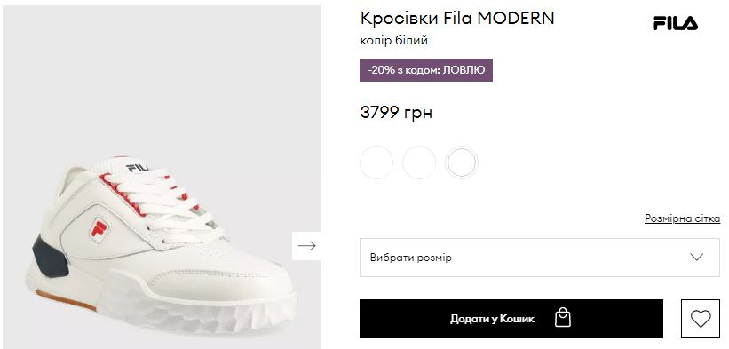
 |  | коректне введення номеру телефона | коректне відображення номеру телефону відповідно до обраної мови

 | Тестування UI/UX
 |  |  | відображення підказок при невірному вводі даних в поле вводу
 |  |  |  | відсутність артикулу товару на сторінці відображення товару
 |  |  |  | даний товар має не зручний color picker, кольори частин товару змінюються
 |  |  | при неправильному запиті сайт показує помилку 404 page not found

